parametros


CANAL | SISTEMA | TIPOLOGÍA | ALCALDIAS
Presencial | SDQS | Queja | Antonio Nariño
Escrito | Sistema Propio ¿Cuál? | Reclamo | Barrios Unidos
Teléfonico |  | Petición de Interés Particular | Bosa
Email |  | Petición de Interés General | Candelaria
Buzón |  | Denuncia por actos de corrupción | Chapinero
Web |  | Felicitación | Ciudad Bolívar
Redes Sociales |  | Solicitud de Información | Engativá
Otro . ¿Cuál? |  | Solicitud de valoración forestal | Fontibón
 |  | Sugerencia | Kennedy
 |  | Consulta | Mártires
 |  | Otro . ¿Cuál? | Puente Aranda
 |  |  | Rafael Uribe
 |  |  | San Cristóbal
 |  |  | Santa Fe
 |  |  | Suba
 |  |  | Sumapaz
 |  |  | Teusaquillo
 |  |  | Tunjuelito
 |  |  | Usaquén
 |  |  | Usme

Total-Recibidos
INFORME MENSUAL DE QUEJAS, RECLAMOS, SUGERENCIAS Y SOLICITUDES DE INFORMACIÓN

ENTIDAD: EMPRESA DE RENOVACIÓN Y DESARROLLO URBANO DE BOGOTÁ |  |  | SECTOR: HABITAT
PERIODO DEL INFORME: | 01 DE ENERO | 31 DE ENERO

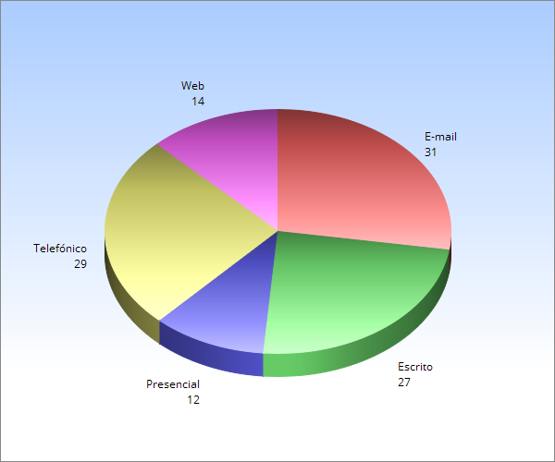

 |  |  |  | RECIBIDOS: 113 | 88

 |  | Total de Requerimientos Recibidos por Canal de Registro

 | E-mail | 31 | 27.43%
 | Escrito | 27 | 23.89%
 | Presencial | 12 | 10.62%
 | Telefónico | 29 | 25.66%
 | Web | 14 | 12.39%
 |  | 113 | 100.00%

Análisis | Se recibieron 113 requerimientos,31 ingresaron vía e-mail, 27 por escrito, 12 presencial,29 vía telefónica y 14 vía web.
 | El 75,00% de los peticionarios utilizan más el correo electrónico para enviar sus peticiones.

 | Total de Requerimientos Recibidos por Tipología PQRS

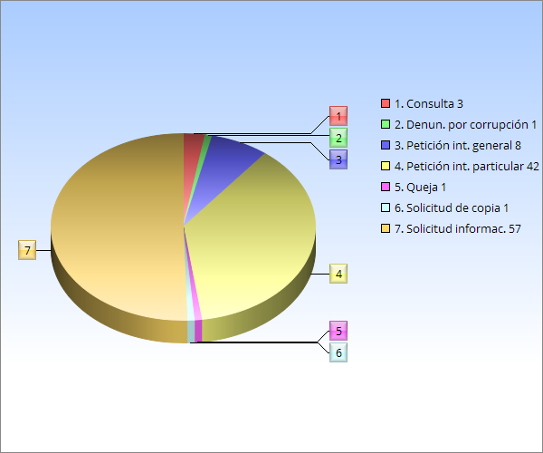

 | Tipología | RECIBIDOS | %
 | Consulta | 3 | 2.65%
 | Denuncias por corrupción | 1 | 0.88%
 | Petición de interés general | 8 | 7.08%
 | Petición de interés particular | 42 | 37.17%
 | Queja | 1 | 0.88%
 | Solicitud copia | 1 | 0.88%
 | Solicitud información | 57 | 50.44%
 |  | 113 | 100.00%

 | Se recibieron 113 requerimientos; 3 Consulta, 1 denuncia por acto de corrupción, 8 Peticiones de Interés general, 42 Peticiones de interés particular, 1 Queja, 1 solicitud de copia, 57 Solicitudes de información.
Análisis
 | La mayor concentración de requerimientos, según su tipología se presentó en solicitudes de información con 57 que corresponden al (50,44%) de las peticiones ingresadas. El tiempo promedio de respuesta a las peticiones fue entre 1 y 8 días hábiles.

Total-Solucionados
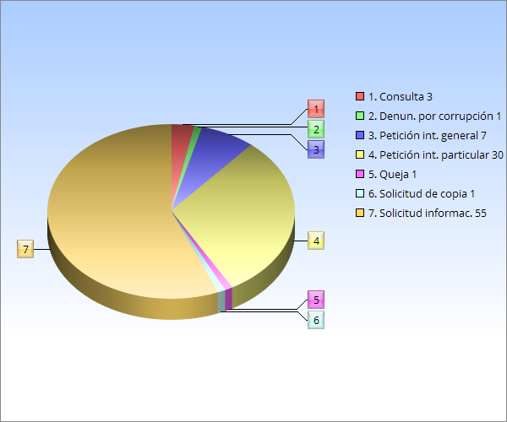
INFORME MENSUAL DE QUEJAS, RECLAMOS, SUGERENCIAS Y SOLICITUDES DE INFORMACIÓN

 |  |  |  | Top de Solucionados: 98

 | TIPOLOGÍA | SOLUCIONADOS | %
 | Consulta | 3 | 3.06%
 | Denuncias por actos de corrupción | 1 | 1.02%
 | Petición de interés general | 7 | 7.14%
 | Petición de interés particular | 30 | 30.61%
 | Queja | 1 | 1.02%
 | Solicitud de copia | 1 | 1.02%
 | Solicitud de información | 55 | 56.12%
 |  | 98 | 100.00%

Top-Requerimientos-Subtema
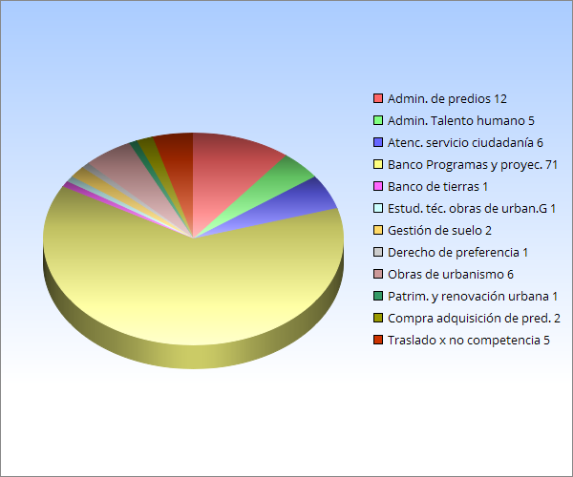
INFORME MENSUAL DE QUEJAS, RECLAMOS, SUGERENCIAS Y SOLICITUDES DE INFORMACIÓN

 |  |  | Total Requerimientos | 113

 | Top 5 de Requerimientos por Descriptor o subtema
(vacío) | SUBTEMA | RECIBIDOS | %
 | Administración de predios | 12 | 10.62%
 | Administración del Talento humano | 5 | 4.42%
 | Atención y servicio a la ciudadanía | 6 | 5.31%
 | Banco de Programas y proyectos | 71 | 62.83%
 | Banco de tierras | 1 | 0.88%
 | Estudios técnicos y obras de urbanismo | 1 | 0.88%
 | Gestión de suelo | 2 | 1.77%
 | Derecho de preferencia | 1 | 0.88%
 | Obras de urbanismo | 6 | 5.31%
 | Patrimonio y renovación urbana | 1 | 0.88%
 | Compra y adquisición de predios | 2 | 1.77%
 | Traslado por no competencia | 5 | 4.42%

 |  | 113 | 100.00%
Análisis

La matriz despliega los principales subtemas que se presentaron durante este periodo, destacando el mayor número de peticiones en temas relacionados con Banco de programas y proyectos” con 71 que corresponden al (62.83%), que hacen referencia a solicitudes de vivienda en los Proyectos gestionados por la Empresa de Renovación y Desarrollo Urbano de Bogotá, le siguen en menor orden de solicitudes; “Administración de predios” con 12 (10,62%); “ Obras de urbanismo” con 6 (5,31%) “Atención y servicio a la ciudadanía” con 6 (5,31%); “Administración del talento humano” con 5 (4,42%); “Gestión de suelo” con 2 (1,77%); “Compras y adquisición de predios” con 2 (1,77%); “Banco de tierras” con 1 (0,88%); “Estudios técnicos y obras de urbanismo” con 1 (0,88%); “Derecho de preferencia” con1 (0.88%); “Patrimonio y renovación urbana” con 1 (0,88%).

